Solicitud gráfica
 | Área: | Matemáticas |  |  | Fecha:
 | Grado: | 7 |  |  | 2016-01-22
 | Título del tema: | Los números racionales |  |  | ¿Cuaderno de estudio o recurso? | Recurso
 | Editor: | Adriana Ma. Pachón |  |  | Motor del recurso | F6

 | Código guión o recurso: | MA_07_05_REC10 | ← Para determinar este código, visite la hoja de Ayuda
 |  |  |  |  | ESPECIFICACIÓN DE ARCHIVOS A ENTREGAR
Núm. | Archivo Shutterstock o ruta en web | Imagen para: | Tipo | Ubicación de la imagen en el recurso F6 | Nombre imagen SMALL | Tamaño imagen SMALL | Nombre imagen ZOOM | Tamaño imagen ZOOM | Descripción | Observaciones
IMG01 | Ver descripción | Recurso F6 | Ilustración | Inicio | MA_07_05_REC10_IMG01.jpg | 350 x 230 px |  |  | LA imagen se tomó de Shutterstock: 279056990 Cambiar la palabra por "Maratón" Imagen para botón 1 del menú de inicio
IMG02 | 279056990 | Recurso F6 | Fotografía | Inicio | MA_07_05_REC10_IMG02.jpg | 350 x 230 px |  |  | Foto tomada de shutterstock sin cambios 279056990 Foto para botón 2 del menú de inicio
IMG03 | 113189536 | Recurso F6 | Fotografía | Inicio | MA_07_05_REC10_IMG03.jpg | 350 x 230 px |  |  | Foto tomada de shutterstock sin cambios 113189536 Foto para botón 3 del menú de inicio
IMG04 | Ver descripción | Recurso F6 | Ilustración | Contenido | MA_07_05_REC10_IMG04n.jpg | 320 x 480 px | MA_07_05_REC10_IMG04a.jpg | 800 x 458 px | Tener en cuenta que la N debe tener doble barra vertical solo en la primera: |N 1ra ficha del menú 1
IMG05 | Ver descripción | Recurso F6 | Ilustración | Contenido | MA_07_05_REC10_IMG05n.jpg | 320 x 480 px | MA_07_05_REC10_IMG05a.jpg | 800 x 458 px | La imagen se tomó de tomó de Shutterstock: 82390294 Debe tener los recuadros con texto en la parte de abajo, o a un lado, con la información que se ve en la imagen. 2a ficha del menú 1 | 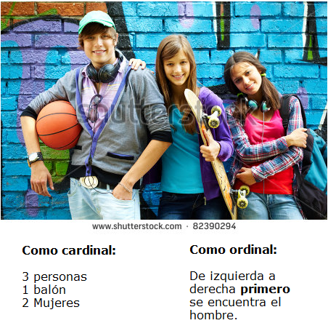
IMG06 | Ver descripción | Recurso F6 | Ilustración | Contenido | MA_07_05_REC10_IMG06n.jpg | 320 x 480 px | MA_07_05_REC10_IMG06a.jpg | 800 x 458 px | Imagen similar a la de Shutterstocjk: 56482936 Cambiar muñecos por personas reales o ilustraciones que parezcan adolscentes, en premiación, indicando diferentes posiciones como se muestra en la imagen de shutterstock. 2a ficha del menú 1 (Imagen 2).
IMG07 | Ver descripción | Recurso F6 | Ilustración | Contenido | MA_07_05_REC10_IMG07n.jpg | 320 x 480 px | MA_07_05_REC10_IMG07a.jpg | 800 x 458 px | Dibujo de una recta numérica que inicia en 0 y se extiende a la derecha 3a ficha del menú 1
IMG08 | Ver descripción | Recurso F6 | Ilustración | Contenido | MA_07_05_REC10_IMG08n.jpg | 320 x 480 px | MA_07_05_REC10_IMG08a.jpg | 800 x 458 px | La imagen fue tomada de shutterstock: 64665553 Incluir el globo de pensamiento con la resta. 4a ficha del menú 1. | 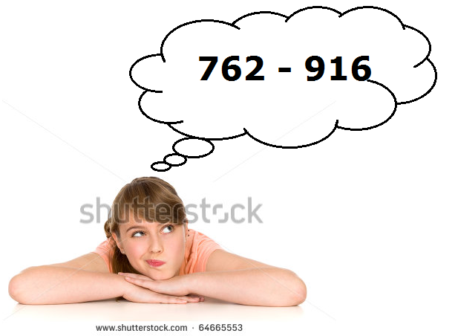
IMG09 | Ver descripción | Recurso F6 | Ilustración | Contenido | MA_07_05_REC10_IMG09n.jpg | 320 x 480 px | MA_07_05_REC10_IMG09a.jpg | 800 x 458 px | Tener en cuenta que la Z lleva doble barra en la diagonal. 1a ficha, menú 2
IMG10 | 124821541 | Recurso F6 | Fotografía | Contenido | MA_07_05_REC10_IMG10n.jpg | 320 x 480 px | MA_07_05_REC10_IMG10a.jpg | 800 x 458 px | Foto sin cambios 2a ficha menú 2 | 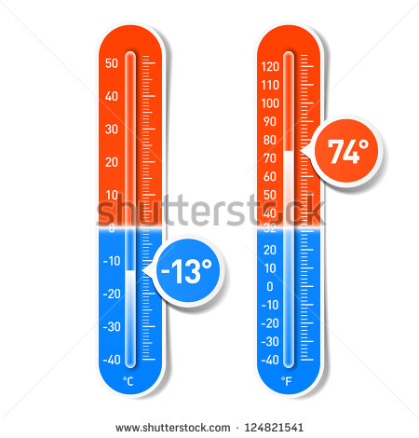
IMG11 | Ver descripción | Recurso F6 | Ilustración | Contenido | MA_07_05_REC10_IMG11n.jpg | 320 x 480 px | MA_07_05_REC10_IMG11a.jpg | 800 x 458 px | Recta numérica indicando positivos y negativos 3a ficha de menú 2
IMG12 | Ver descripción | Recurso F6 | Ilustración | Contenido | MA_07_05_REC10_IMG12n.jpg | 320 x 480 px | MA_07_05_REC10_IMG12a.jpg | 800 x 458 px | La imagen fue tomada de shutterstock: 63725509 Incluir el globo de pensamiento con la división. 4a ficha del menú 2 | 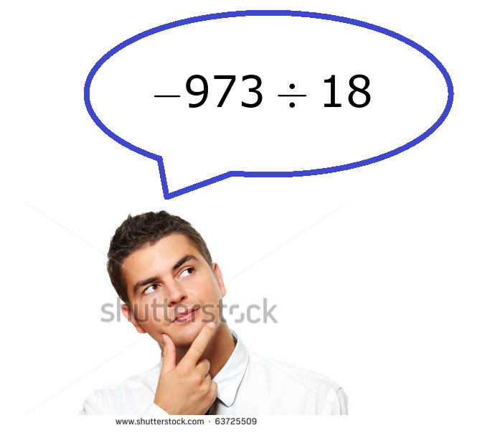
IMG13 | Ver descripción | Recurso F6 | Ilustración | Contenido | MA_07_05_REC10_IMG13n.jpg | 320 x 480 px | MA_07_05_REC10_IMG13a.jpg | 800 x 458 px | Fracción indicando sus partes Ficha 1 menú 3 | 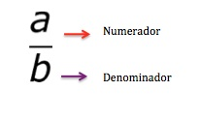
IMG14 | 229450780 | Recurso F6 | Fotografía | Contenido | MA_07_05_REC10_IMG14n.jpg | 320 x 480 px | MA_07_05_REC10_IMG14a.jpg | 800 x 458 px | Sin cambios Ficha 2 menú 3
IMG15 | Ver descripción | Recurso F6 | Ilustración | Contenido | MA_07_05_REC10_IMG15n.jpg | 320 x 480 px | MA_07_05_REC10_IMG15a.jpg | 800 x 458 px | Tener en cuenta que la Q tiene una barra doble. Ficha 3 menu 3
IMG16 | Ver descripción | Recurso F6 | Ilustración | Contenido | MA_07_05_REC10_IMG16n.jpg | 320 x 480 px | MA_07_05_REC10_IMG16a.jpg | 800 x 458 px | La imagen fue tomada de shutterstock: 178307564 Incluir el globo de pensamiento con la división. 4a ficha del menú 3 | 